Infra Giftcard
Thiết kế Infra của hệ thống Giftcard

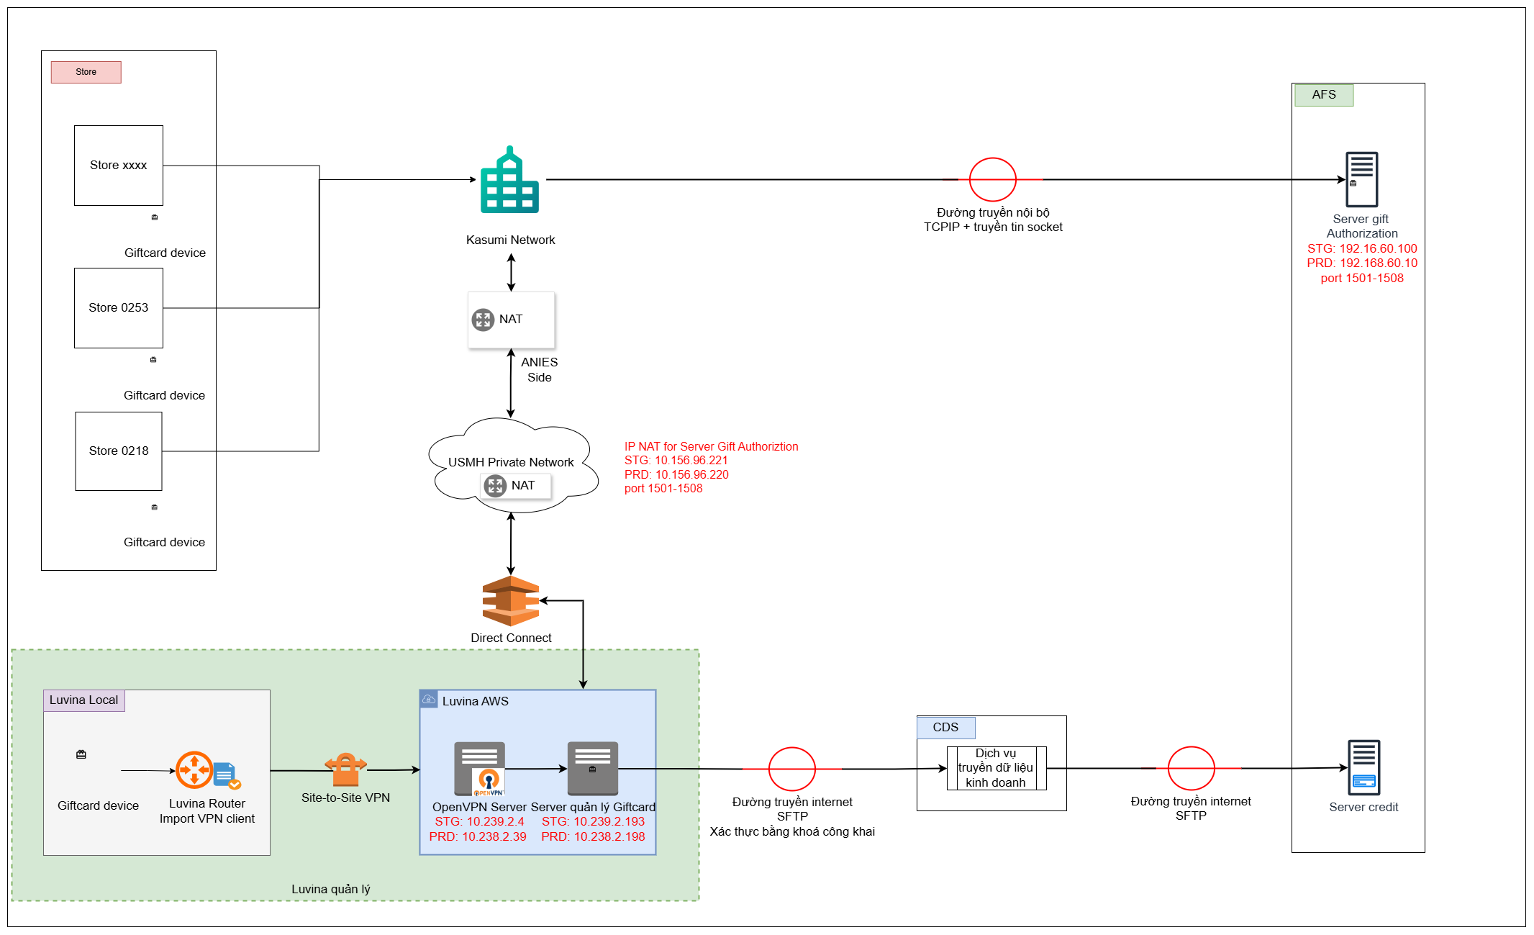

 |  |  |  |  |  |  |  | AC | 172
 |  |  |  |  |  |  |  | 1F | 31
 |  |  |  |  |  |  |  | 20 | 32
 |  |  |  |  |  |  |  | 91 | 145

 | pos2025118.drawio

Thông tin chi tiết

 | 1. Server quản lý Giftcard

 | stt | Môi trường | name | IP | EC2 Type | VPC | Subnet
 | 1 | STG | ksm-posstg-ec2-instance-giftcard | 10.239.2.193 | t2.large | vpc-09bc4a6da904ace31 (com-posstg-vpc) | subnet-08999673be546d752 (ksm-posstg-vpc-subnet-private-1a)
 | 2 | PRD | ksm-posprd-ec2-instance-giftcard | 10.238.2.198 | t2.large | vpc-0e2d2d27b6860b7fc (com-posprd-vpc) | subnet-0d125718b8c5c5a23 (ksm-posprd-vpc-subnet-private-1a)

 | 2. OpenVPN server
 | *do sử dụng VPN client to site nên khi thiết bị giftcard đặt ở Luvina khi thực hiện request tới server Gift Athorization sẽ sử dụng IP của OpenVPN server
 | stt | Môi trường | name | IP | EC2 Type | VPC | Subnet
 | 1 | STG | ksm-posstg-ec2-instance-giftcard | Private IP: 10.239.2.4 Public IP: 46.51.249.130 | t3.xlarge | vpc-09bc4a6da904ace31 (com-posstg-vpc) | subnet-030d02a05fcba055e (ksm-posstg-vpc-subnet-public-1a)
 | 2 | PRD | ksm-posprd-ec2-instance-bastion | Private IP: 10.238.2.39 Public IP: 3.115.168.92 | t3.xlarge | vpc-0e2d2d27b6860b7fc (com-posprd-vpc) | subnet-06122ae0cf6c071a7 (ksm-posprd-vpc-subnet-public-1a)

 | 3. IP Gift Authorization Server
 | *do sử dụng VPN client to site nên khi thiết bị giftcard đặt ở Luvina khi thực hiện request tới server Gift Athorization sẽ sử dụng IP của OpenVPN server
 | stt | Môi trường | name | IP | Port | IP NAT | Port
 | 1 | STG | Gift Authorization Server | 192.168.60.100 | 1501-1508 | 10.156.96.221 | 1501-1508
 | 2 | PRD | Gift Authorization Server | 192.168.60.10 | 1501-1508 | 10.156.96.220 | 1501-1508

 | 4. CDS
 | *do sử dụng VPN client to site nên khi thiết bị giftcard đặt ở Luvina khi thực hiện request tới server Gift Athorization sẽ sử dụng IP của OpenVPN server
 | stt | Môi trường | name | IP | Port
 | 1 | Test | CDS | 210.144.93.18 | 22
 | 2 | PRD | CDS | 210.144.93.17 | 22

Request
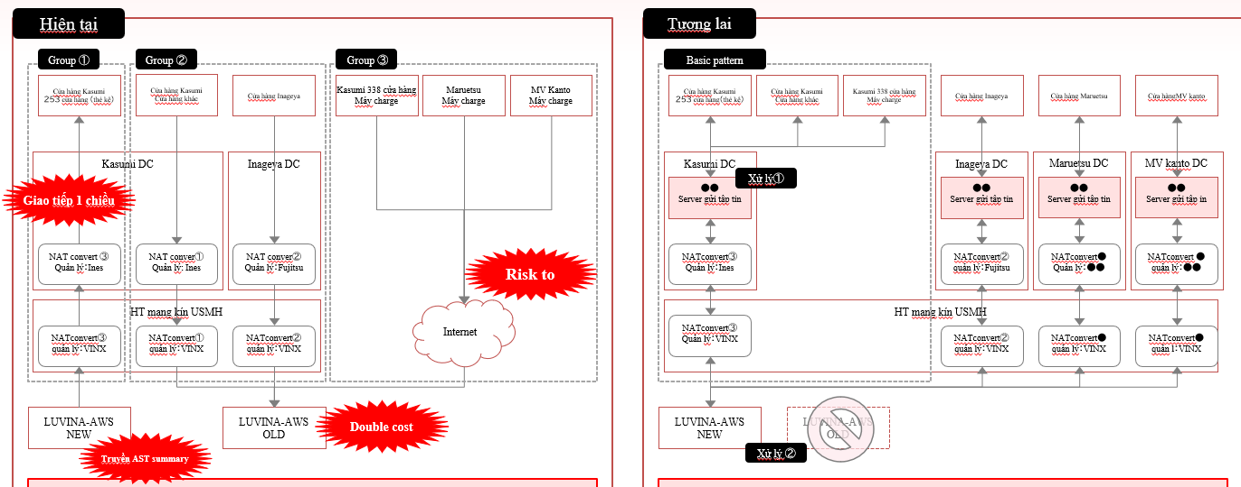
Hiện trạng:
 | Group 1 : Hệ thống kasumi đang được phát triển
 |  | - Đang dùng NAT kết nối với AWS Luvina để lấy data
 |  | - Vì đang sử dụng NAT nên mỗi lần thêm của hàng thì mình sẽ cần thêm IP vào đó
 |  | -> gặp vấn đề khi mở rộng thêm nhiều của hàng vì lượng IP NAT không đủ,....
 | Group 2: Các hệ hống cũ đang triển khai trên AWS
 |  | -> Chi phí nhân đôi do đang duy trì 2 hệ thống
 | Group 3: Các hệ thống cũ tiẻn khai kết nối thông qua Internet
 |  | -> nguy cơ về bảo mật khi sử dụng internet
 | Nhu cầu phát triển hệ thống mới giftcard

Yêu cầu:

 | 1. Cải thiện hệ thống cũ:
 |  | Group 1 : Đưa ra phương án tối ưu kết nối từ AWS tới các cửa hàng để không phụ thuộc vào NAT
 |  |  | ví dụ : - Triển khai server trung gian để gửi data đến các cửa hàng

 |  | Group 2,3 : Tiển khai lên Luvina AWS mới để quản lí tập chung

 | 2. Lên phương án thiết kế mạng cho hệ thống Giftcard
 |  | - Kết nối phục vụ cho quá trình phát triển của Luvina ( Luvina phát triển - > AFS )
 |  | - Kết nối từ các thiết bị trong cửa hàng tới server quản lý gift card ( cửa hàng ->Luvina AWS)
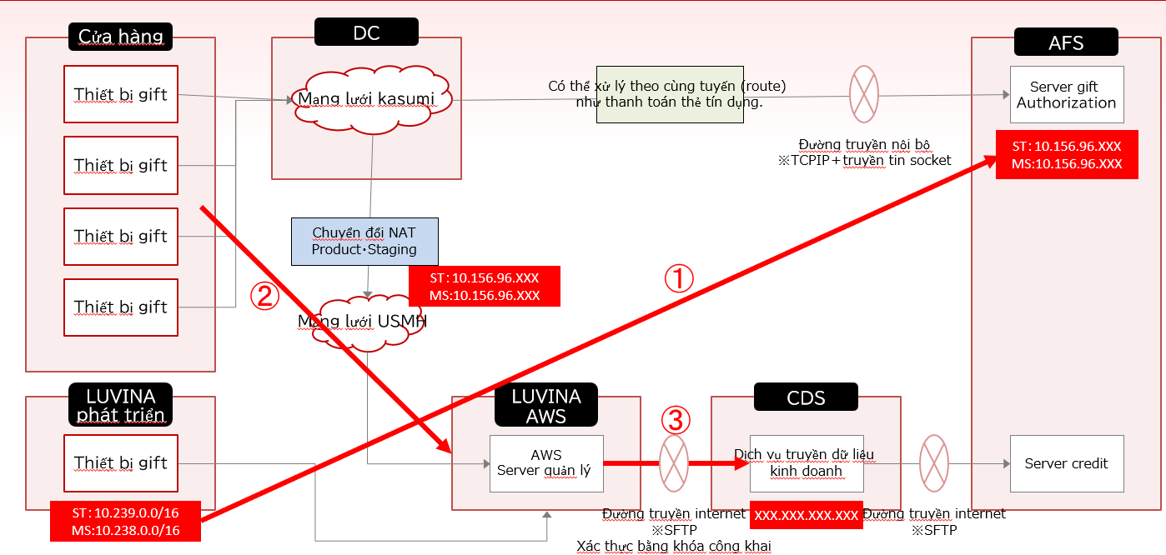
 |  | - Kết nối từ Luvina AWS tới AFS

Output mong muốn:
 | - Thiết kế infra cho 2 bài toán ( sơ đồ tổng quan + mô tả flow kết nối)
 | - Các bên liên quan và liên lạc trong quá trình implement

Tài liệu tham khảo :
 | file : ........
 | Silde trọng tâm : 4,5,6,7

